アンケート用紙
静岡県認知症サポーター・チームオレンジ養成研修 受講者アンケート
今後の講座の参考のため、御意見や御感想をお聞かせください。 該当する選択肢に○を記載してください。自由記述欄では理由等を記入してください。 |  |  |  | 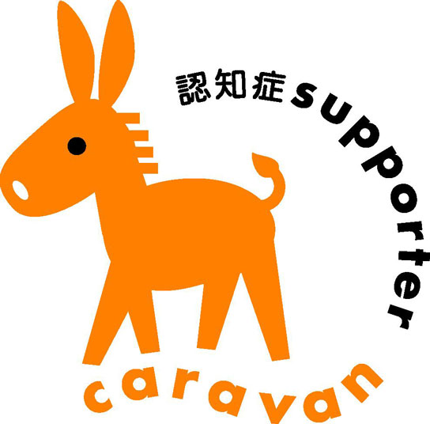 |  | ○

① 性 別 | 男性 | 女性

② 年 齢 | ～30歳代 | 40歳代 | 50歳代 | 60歳代 | 70歳代以上

③-1 【講義動画について】 「趣旨説明・行政説明」は理解できましたか | 参考になった | ある程度 参考になった | どちらともいえない | あまり参考にならなかった | 参考にならなかった

③-2 【講義動画について】 「チームオレンジの概要」は理解できましたか | 参考になった | ある程度 参考になった | どちらともいえない | あまり参考にならなかった | 参考にならなかった

③-3 【講義動画について】 講義「チームオレンジ事例発表１」は参考になりましたか | 参考になった | ある程度 参考になった | どちらともいえない | あまり参考にならなかった | 参考にならなかった

③-4 【講義動画について】 「チームオレンジ事例発表２」は参考になりましたか | 参考になった | ある程度 参考になった | どちらともいえない | あまり参考にならなかった | 参考にならなかった

③-5 【講義動画について】 「本人の声を聞くための取組」は参考になりましたか | 参考になった | ある程度 参考になった | どちらともいえない | あまり参考にならなかった | 参考にならなかった

③-6 【講義動画について】 「認知症の本人の声を聴く」は参考になりましたか | 参考になった | ある程度 参考になった | どちらともいえない | あまり参考にならなかった | 参考にならなかった

④ 【課題について】 ワークシートの内容は理解できましたか | 理解できた | ある程度 理解できた | どちらともいえない | あまり理解 できなかった | 理解でき なかった

⑤ 研修についての感想や気付いた点、疑問等があれば記入してください。 【自由記述】

＊ご協力ありがとうございました。

データシート
項目内容 | 項目内容 | 項目内容 | 項目内容 | 項目内容 | 項目内容 | 項目内容 | 項目内容 | 項目内容 | 項目内容 | 項目内容 | 項目内容 | 項目内容 | 項目内容 | 項目内容 | 項目内容 | 項目内容 | 項目内容 | 項目内容 | 項目内容 | 項目内容 | 項目内容 | 項目内容 | 項目内容 | 項目内容 | 項目内容 | 項目内容 | 項目内容 | 項目内容 | 項目内容 | 項目内容 | 項目内容 | 項目内容 | 項目内容 | 項目内容 | 項目内容 | 項目内容 | 項目内容 | 項目内容 | 項目内容 | 項目内容 | 項目内容 | 項目内容 | 項目内容 | 項目内容 | 項目内容 | 項目内容 | 項目内容 | 項目内容 | 項目内容 | 項目内容 | 項目内容 | 項目内容 | 項目内容 | 項目内容 | 項目内容 | 項目内容 | 項目内容 | 項目内容 | 項目内容 | 項目内容 | 項目内容 | 項目内容 | 項目内容 | 項目内容 | 項目内容 | 項目内容 | 項目内容 | 項目内容 | 項目内容 | 項目内容 | 項目内容 | 項目内容 | 項目内容 | 項目内容 | 項目内容 | 項目内容 | 項目内容 | 項目内容 | 項目内容 | 項目内容 | 項目内容 | 項目内容 | 項目内容 | 項目内容 | 項目内容 | 項目内容 | 項目内容 | 項目内容 | 項目内容 | 項目内容 | 項目内容 | 項目内容 | 項目内容 | 項目内容 | 項目内容 | 項目内容 | 項目内容 | 項目内容 | 項目内容

項目１ | 項目２ | 項目３ | 項目４ | 項目５ | 項目６ | 項目７ | 項目８ | 項目９ | 項目１０ | 項目１１ | 項目１２ | 項目１３ | 項目１４ | 項目１５ | 項目１６ | 項目１７ | 項目１８ | 項目１９ | 項目２０ | 項目２１ | 項目２２ | 項目２３ | 項目２４ | 項目２５ | 項目２６ | 項目２７ | 項目２８ | 項目２９ | 項目３０ | 項目３１ | 項目３２ | 項目３３ | 項目３４ | 項目３５ | 項目３６ | 項目３７ | 項目３８ | 項目３９ | 項目４０ | 項目４１ | 項目４２ | 項目４３ | 項目４４ | 項目４５ | 項目４６ | 項目４７ | 項目４８ | 項目４９ | 項目５０ | 項目５１ | 項目５２ | 項目５３ | 項目５４ | 項目５５ | 項目５６ | 項目５７ | 項目５８ | 項目５９ | 項目６０ | 項目６１ | 項目６２ | 項目６３ | 項目６４ | 項目６５ | 項目６６ | 項目６７ | 項目６８ | 項目６９ | 項目７０ | 項目７１ | 項目７２ | 項目７３ | 項目７４ | 項目７５ | 項目７６ | 項目７７ | 項目７８ | 項目７９ | 項目８０ | 項目８１ | 項目８２ | 項目８３ | 項目８４ | 項目８５ | 項目８６ | 項目８７ | 項目８８ | 項目８９ | 項目９０ | 項目９１ | 項目９２ | 項目９３ | 項目９４ | 項目９５ | 項目９６ | 項目９７ | 項目９８ | 項目９９ | 項目１００
0 | 0 | 0 | 0 | 0 | 0 | 0 | 0 | 0 | 0 | 0 | 0 | 0 | 0 | 0 | 0 | 0 | 0 | 0 | 0 | 0 | 0 | 0 | 0 | 0 | 0 | 0 | 0 | 0 | 0 | 0 | 0 | 0 | 0 | 0 | 0 | 0 | 0 | 0 | 0 | 0 | 0 | 0 | 0 | 0 | 0 | 0 | 0 | 0 | 0 | 0 | 0
このシートは県が集計用に使用するため、削除・編集はしないでください
エクセルの調査票を配布して集計する必要がある際に、この「データシート」シートを調査用のエクセル中にコピーしてください。
黄色の各セルに、調査票中の集計したい内容が転記されるようにしてください。集計後の利用をしやすくするため、項目１や項目２は、市町番号や市町名を設定することをオススメします。
日付を転記する場合は調査票の該当セルを文字列にしておかないと全部数字で転記されるので注意
このシートの名前は「データシート」から変更しないでください。
集計マクロを実行すると各列の４行目のデータが集計されます。１～３行目に行の挿入・削除はしないでください。
２行目は各項目の転記元等を好きに入力してください。 例 「市町名」「設問２」等
100項目以上を転記する場合、マクロの修正の必要があります。

